상품제안서
봄봄 스퀘어 보냉백 보온 도시락가방 인쇄 런치백 보냉가방 | 상품코드: F26701

 |  |  |  |  |  |  | 02-412-0044 | www.easy1.co.kr
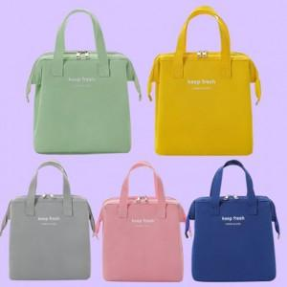

【상세/제작정보】 | <p>&nbsp;</p><div><span style="font-size: 12pt;"><b>★실크인쇄/컬러인쇄★</b></span></div><div><span style="font-size: 12pt;"><b>100개이하 인쇄비 5만원(별도)</b></span></div><div><br></div><p>&nbsp;</p>

【인쇄/포장옵션】 | 실크, 풀칼라 / OPP(비닐)

【공급단가】 | 수량 | 100~ | 300~ | 500~ | 1,000~ | 3,000~
*VAT별도 | 단가 | 7,100원 | 6,700원 | 6,400원 | 6,300원 | 6,200원

【상품 URL】 | https://dev.easy1.co.kr:443/src/goods_detail.php?gdno=26701

